刀具清单M1
巨寶精密加工(江蘇)有限公司 |  |  |  |  |  |  |  |  |  |  |  |  |  |  | 輸入選單區
 |  |  |  |  |  |  |  |  |  |  |  |  |  |  | XY選項區 | 程 式 製 作 人
Cimatron E 圖 檔 名 稱 |  |  |  | H800-M1-ps1714 |  |  |  |  | 表 單 建 立 日 期 |  |  |  | 2017\3\28 |  | 四面分中 | 杨阳
产品名称 |  | H800-ps1714 |  |  |  | 工站名称 |  |  | M1 |  | 程 式 製 作 人 |  |  | 杨阳 | X 碰基準邊偏 mm為零 Y 碰基準邊偏 mm為零
版本号 |  |  |  |  |  |  |  |  |  |  |  |  |  |  | X 碰基準邊為零 Y 碰基準邊為零
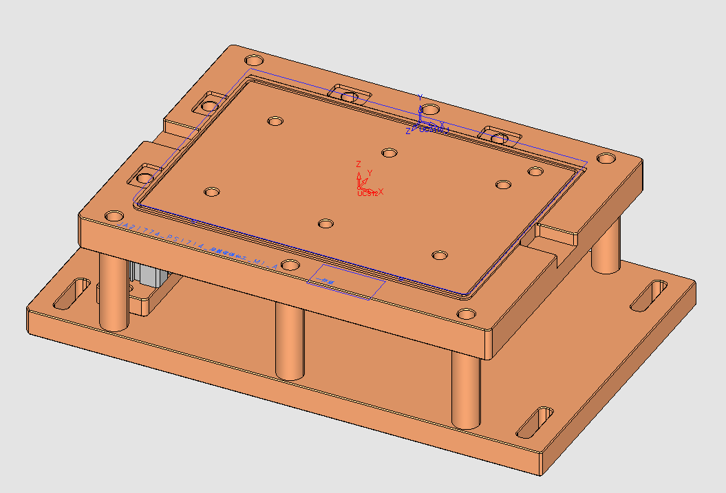
XY: |  |  |  |  |  |  |  |  |  |  |  |  |  |  | X 分中 （不含掛台） Y 碰單邊為零
 | X 碰基準邊偏 -200 mm為零 Y 碰基準邊偏 -147.5 mm為零 |  |  |  |  |  |  |  |  |  |  |  |  |  | X 碰單邊為零 Y 分中
 |  |  |  |  |  |  |  |  |  |  |  |  |  |  | X 碰單邊為零 Y 碰單邊為零 （參考圖面）

Z: |  |  |  |  |  |  |  |  |  |  |  |  |  |  | Z選項區
 | 对刀面降低0.7 mm為零 |  |  |  |  |  |  |  |  |  |  |  |  |  | 頂面為零
 |  |  |  |  |  |  |  |  |  |  |  |  |  |  | 對刀面為零
凸出高度: |  | 2 | mm |  |  |  |  |  |  |  |  |  |  |  | 底面抬高 mm為零
 |  |  |  |  |  |  |  |  |  |  |  |  |  |  | 對刀面抬高 mm為零

 |  |  |  |  |  |  |  |  |  |  |  |  |  |  | 注意1 選項區
 |  |  |  |  |  |  |  |  |  |  |  |  |  |  | 裝入入子加工，入子編號：
 |  |  |  |  |  |  |  |  |  |  |  |  |  |  | 拆除入子加工，入子編號：
 |  |  |  |  |  |  |  |  |  |  |  |  |  |  | 熱處理前，四面分中，頂面為零
 |  |  |  |  |  |  |  |  |  |  |  |  |  |  | 熱處理後，基準碰數
 |  |  |  |  |  |  |  |  |  |  |  |  |  |  | 修模，校正確認相對高度
刀號 | 程式名稱 | 刀具名稱 | 刀徑 | 角Ｒ | 刃長 | 有效 長 | 刀長 | 裕留 | 每層 深度 | 起始 Ｚ | 終止 Ｚ | 加工 方式 | 加工 時間 | 備註
基
對刀面
加工區域
點焊區域
串刀 | O4100
挂台
串刀
三菱串刀 OKK串刀
T01 | O4101 | AL6063-D25 | 25 | 0 | 1 | 2 | 10 | 0.15 | 0 | 5.8 | -1 |  | 26 | 开粗
T02 | O4102 | D10 | 10 | 0 | 1 | 2 | 10 | 0.14 | 0.3 | 6.548 | 2.2 |  | 1
第一次加工
第二次加工
T03 | O4103 | AL6063-D100 | 100 | 0 | 1 | 2 | 10 | 0 | 0.2 | 5.65 | 5.65 |  | 1
T04 | O4104 | R5 | 10 | 5 | 1 | 2 | 10 | 99 | 0 | 7.773 | -0.64 |  | 2
拆除加工區域的入子加工
T05 | O4105 | D3-H4.35-R-D45-D20 | 3 | 0 | 11 | 2 | 10 | -0.02 | 10 | 1.6 | 1.3 |  | 1
T06 | O4106 | D2-H2.25-R-D28-D20 | 2 | 0 | 1 | 2 | 10 | 0.5 | 0.2 | 3.701 | 3.401 |  | 1
露出虎鉗外加工
以下請走單刀程式
T10 | O4107 | D3 | 3 | 0 | 21 | 7 | 10 | 0.08 | 20 | 3.13 | -1 |  | 1 |  |  | 注意:裝刀時刀具有效長要按程式單裝﹐
請確認外形線割后再CNC加工
T11 | O4108 | Z4.02 | 0 | 0 | 2 | 7 | 10 | -0.902 | 1 | 0 | 0 |  | 0 |  |  | 小刀具使用過于頻繁﹐請及時更換刀具
備料高度尺寸 MM程式
T09 | O4109 | D2-8 | 2 | 0 | 1 | 2 | 10 | 0.05 | 0.1 | 5.375 | 5.375 |  | 1 |  |  | 下機前請編程確認后方可下機 謝謝﹗﹗
T07 | O4110 | D0.4 | 0.4 | 0 | 1 | 1 | 10 | 0.025 | 0.2 | 5.57 | 5.335 |  | 1
T08 | O4111 | D1 | 0 | 0 | 2 | 2 | 10 | 5.05 | 1 | 0 | 0 |  | 0 |  | 非标准刀库
T12 | O4112 | R0.5-2 | 1 | 0.5 | 1 | 1 | 10 | 0 | 0.3 | 5.2 | 0.361 |  | 3

總加工時間 |  | 38分鐘

刀具清单M2
對刀面
巨寶精密加工(江蘇)有限公司 |  |  |  |  |  |  |  |  |  |  |  |  |  |  | 輸入選單區
 |  |  |  |  |  |  |  |  |  |  |  |  |  |  | XY選項區 | 程 式 製 作 人
Cimatron E 圖 檔 名 稱 |  |  |  | H800-M2-ps1714 |  |  |  |  | 表 單 建 立 日 期 |  |  |  | 2018-08-26 |  | 四面分中 | 杨阳
产品名称 |  | H800-ps1714 |  |  |  | 工站名称 |  |  | M2 |  | 程 式 製 作 人 |  |  | 杨阳 | X 碰基準邊偏 mm為零 Y 碰基準邊偏 mm為零
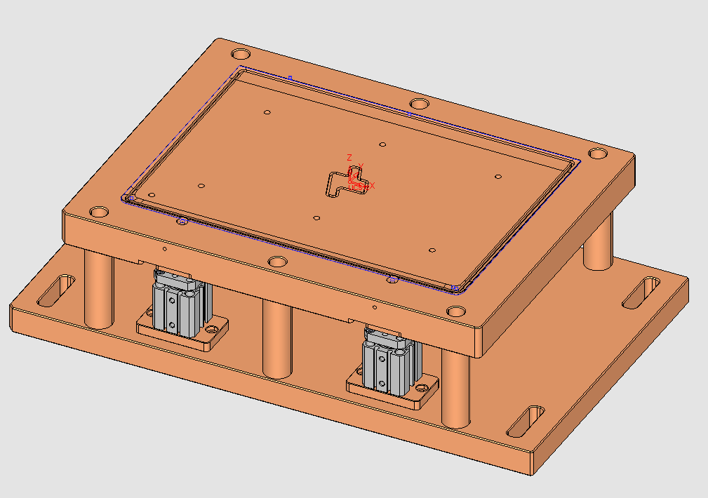
版本号 |  |  |  |  |  |  |  |  |  |  |  |  |  |  | X 碰基準邊為零 Y 碰基準邊為零
XY: |  |  |  |  |  |  |  |  |  |  |  |  |  |  | X 分中 （不含掛台） Y 碰單邊為零
 | X 碰基準邊偏 -200 mm為零 Y 碰基準邊偏 -152.5 mm為零 |  |  |  |  |  |  |  |  |  |  |  |  |  | X 碰單邊為零 Y 分中
 |  |  |  |  |  |  |  |  |  |  |  |  |  |  | X 碰單邊為零 Y 碰單邊為零 （參考圖面）

Z: |  |  |  |  |  |  |  |  |  |  |  |  |  |  | Z選項區
 | 对刀面为0 mm為零 |  |  |  |  |  |  |  |  |  |  |  |  |  | 頂面為零
 |  |  |  |  |  |  |  |  |  |  |  |  |  |  | 對刀面為零
 |  |  |  |  |  |  |  |  |  |  |  |  |  |  | 底面抬高 mm為零
 |  |  |  |  |  |  |  |  |  |  |  |  |  |  | 對刀面抬高 mm為零

 |  |  |  |  |  |  |  |  |  |  |  |  |  |  | 注意1 選項區
 |  |  |  |  |  |  |  |  |  |  |  |  |  |  | 裝入入子加工，入子編號：
 |  |  |  |  |  |  |  |  |  |  |  |  |  |  | 拆除入子加工，入子編號：
 |  |  |  |  |  |  |  |  |  |  |  |  |  |  | 熱處理前，四面分中，頂面為零
 |  |  |  |  |  |  |  |  |  |  |  |  |  |  | 熱處理後，基準碰數
 |  |  |  |  |  |  |  |  |  |  |  |  |  |  | 修模，校正確認相對高度
刀號 | 程式名稱 | 刀具名稱 | 刀徑 | 角Ｒ | 刃長 | 有效 長 | 刀長 | 裕留 | 每層 深度 | 起始 Ｚ | 終止 Ｚ | 加工 方式 | 加工 時間 | 備註
基
對刀面
加工區域
點焊區域
串刀 | O4200
挂台
串刀
三菱串刀 OKK串刀
T01 | O4201 | AL6063-D25 | 25 | 0 | 2 | 6 | 10 | 0 | 1 | 5.9 | 0.85 |  | 27
T02 | O4202 | AL6063-D10 | 10 | 0 | 5 | 6 | 10 | 0 | 4 | 5.75 | 0.65 |  | 2
第一次加工
第二次加工
T03 | O4203 | AL6063-D4 | 4 | 0 | 2 | 6 | 10 | 0 | 1 | 7.854 | 0.6 |  | 5
T04 | O4204 | AL6063-D2 | 2 | 0 | 2 | 6 | 10 | 0 | 1 | 5.45 | 0.65 |  | 1
拆除加工區域的入子加工
T05 | O4205 | AL6063-D1 | 1 | 0 | 1 | 4 | 10 | 0 | 0.35 | 10 | 0.721 |  | 2
T11 | O4206 | R4.51*D5.02*D6*50L | 6 | 4.51 | 1 | 1 | 10 | 0 | 2.4 | 9.985 | 3.653 |  | 1
露出虎鉗外加工
以下請走單刀程式
T10 | O4207 | C3-45 | 0 | 0 | 3 | 2 | 10 | 0.1 | 2 | 5.15 | 1.2 |  | 1 |  |  | 注意:裝刀時刀具有效長要按程式單裝﹐
請確認外形線割后再CNC加工
T08 | O4208 | D5*C0.5*45度H1.2*D1.8*L3.5*D6 | 5 | 0 | 1 | 2 | 10 | 0 | 0.9 | 4.25 | 1.9 |  | 1 |  |  | 小刀具使用過于頻繁﹐請及時更換刀具
備料高度尺寸 MM程式
T06 | O4209 | D8*H1.8*D3*H4*D8 | 8 | 0 | 2 | 2 | 10 | 0 | 1 | 0.65 | 0.65 |  | 1 |  |  | 下機前請編程確認后方可下機 謝謝﹗﹗
T09 | O4210 | D0.43-R-D2-D4_9 | 2 | 0 | 2 | 2 | 10 | 0 | 1 | 0.65 | 0.65 |  | 1
T12 | O4211 | D4*1*D1.8*D4 | 4 | 0 | 1 | 2 | 10 | 0 | 0.85 | 1.8 | 1.185 |  | 1 |  | 非标准刀库
T19 | O4212 | D3.8-H1.5-D1.8-45度 | 3.8 | 0 | 1 | 2 | 10 | 0 | 0.2 | 1.6 | 1.6 |  | 1
T07 | O4213 | D3.8*H1.2*D1.8*45度* | 3.8 | 0 | 1 | 2 | 10 | 0 | 0.9 | 1.9 | 1.9 |  | 1
T17 | O4214 | D1*45°*H0.5*D2*H5*D | 1 | 0 | 1 | 2 | 10 | 0 | 0.5 | 1.1 | 0.65 |  | 1
T13 | O4216 | AL6063-Z1.8 | 0 | 0 | 2 | 5 | 10 | 1.7 | 1 | 0 | 0 |  | 0
T14 | O4216 | Z2.3 | 0 | 0 | 2 | 5 | 10 | 1.7 | 1 | 0 | 0 |  | 0
T15 | O4218 | AL6063-M2.0-JY | 0 | 0 | 2 | 5 | 10 | 0.8 | 1 | 0 | 0 |  | 0
T16 | O4219 | M2.5 | 0 | 0 | 2 | 5 | 10 | 1.75 | 1 | 0 | 0 |  | 0
T18 | O4221 | R0.5 | 2 | 1 | 1 | 4 | 10 | 0 | 0.02 | 6.547 | 0.389 |  | 1
T20 | O4223 | D6*R0.3 | 6 | 0.3 | 1 | 3 | 10 | 0 | 0.05 | 0 | 0
T21 | O4205-0 | D1.5 | 1.5 | 0 | 2 | 3.5 | 10 | 0 | 0.25 | 0 | 0

總加工時間 |  | 46分鐘

刀把，刀片，刀具
刀把 | 刀片 | 刀具
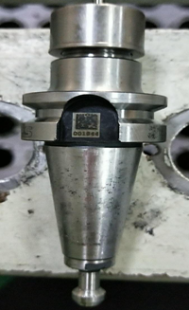 | 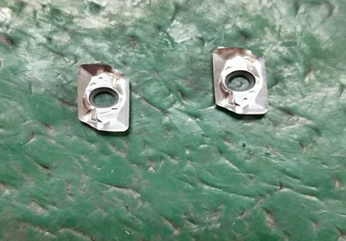 | 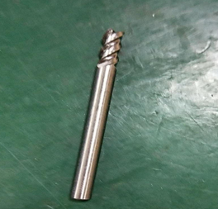

刀具装配
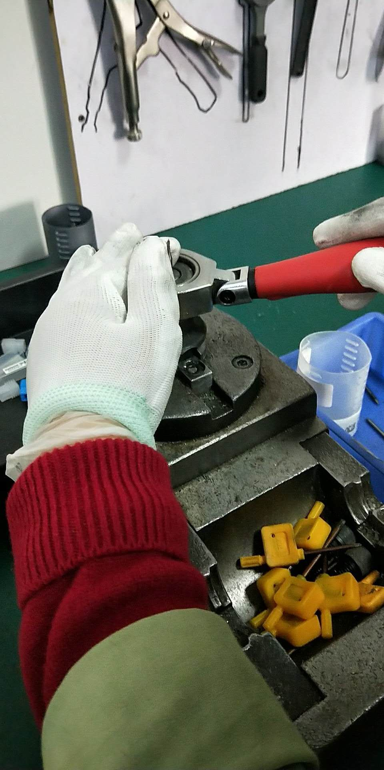
刀具装夹

参与人员资料
刀具库人员 |  |  | 现场领用人员
部门: | 精机加工 | 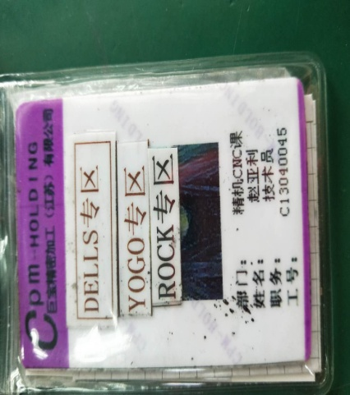 | 白 班 | 部门: | 精机加工 | 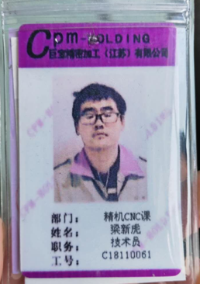
姓名: | 赵亚利 |  |  | 姓名: | 梁新虎
工号: | C13040045 |  |  | 工号: | C18110061
部门: | 精机加工 | 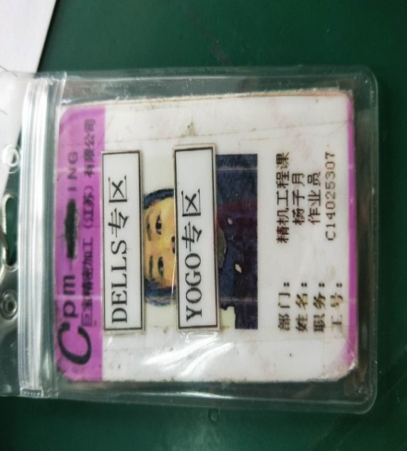 |  | 部门: | 精机加工 | 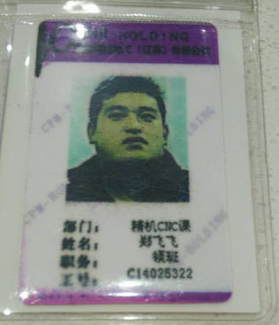
姓名: | 杨子月 |  |  | 姓名: | 郑飞飞
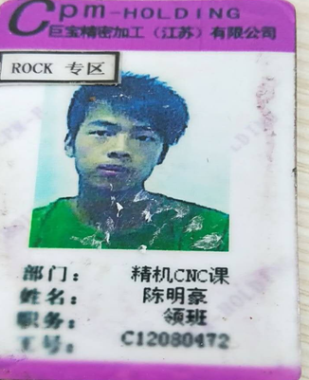
工号: | C14025307 |  |  | 工号: | C14025322
部门: | 精机加工 | 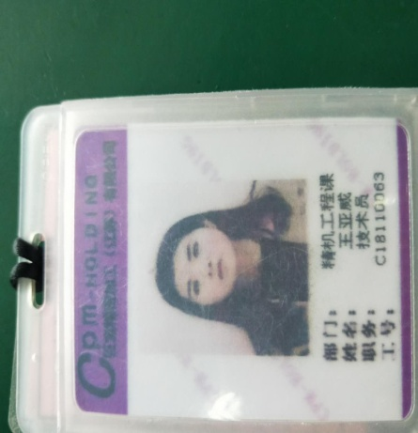 | 夜班 | 部门: | 精机加工
姓名: | 王亚威 |  |  | 姓名: | 陈明豪
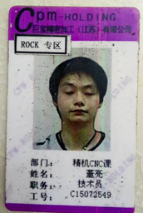
工号: | C18110063 |  |  | 工号: | C12080472
 |  |  |  | 部门: | 精机加工
 |  |  |  | 姓名: | 董亮
 |  |  |  | 工号: | C15072549

刀具领用登记图示
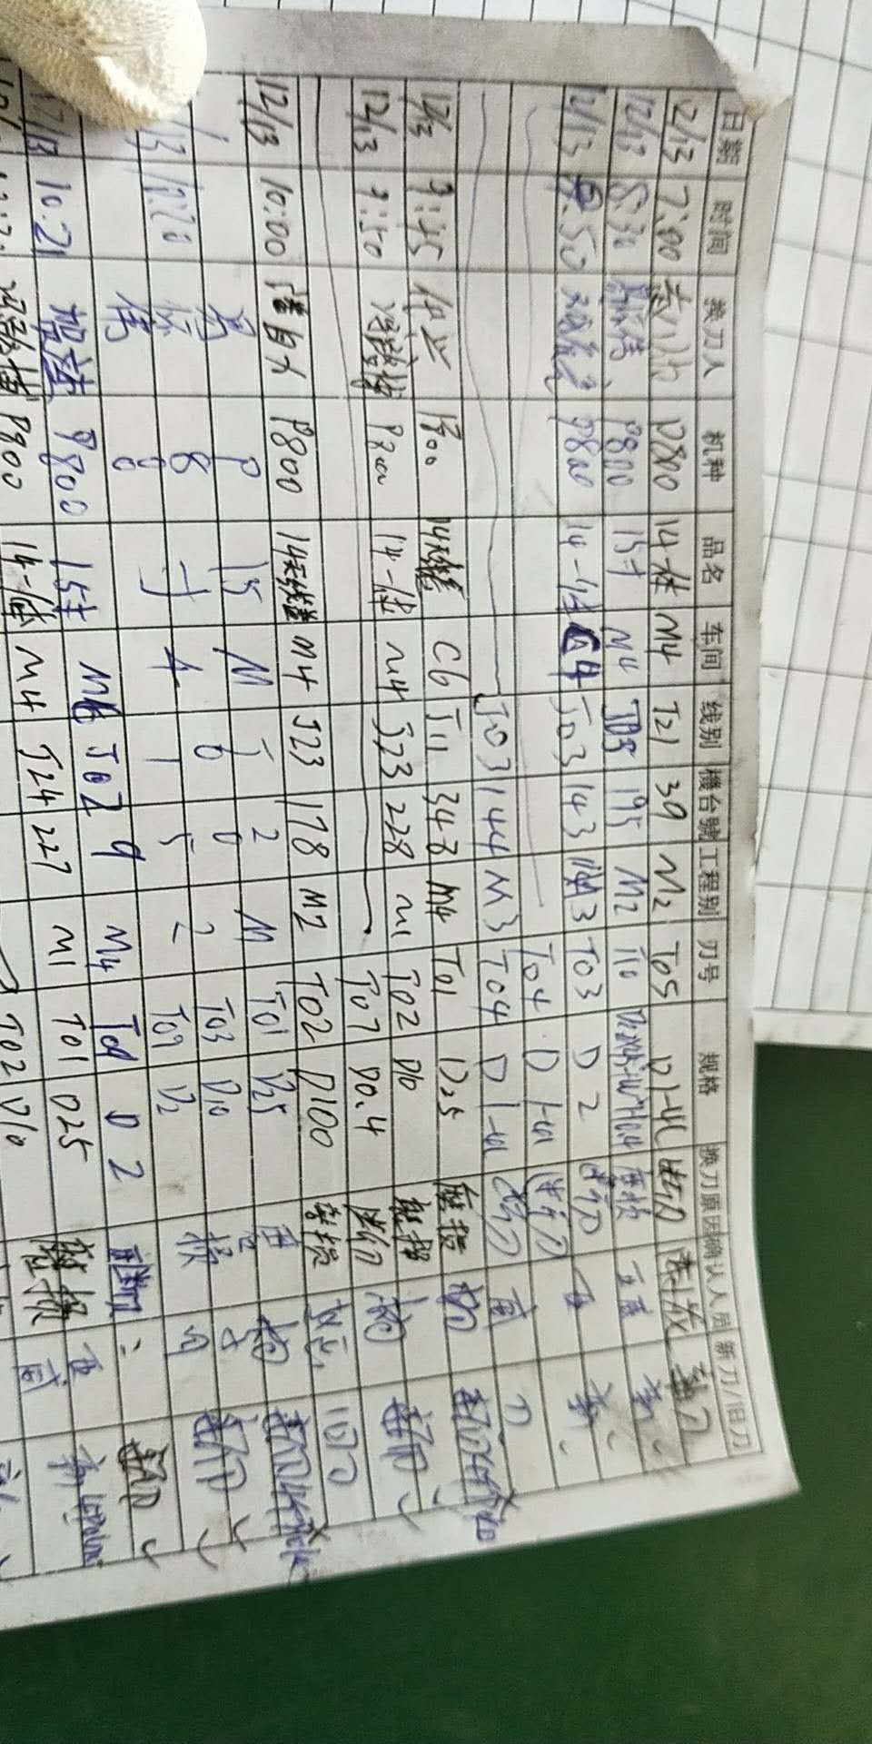
刀具领用登记

